Fórmulas
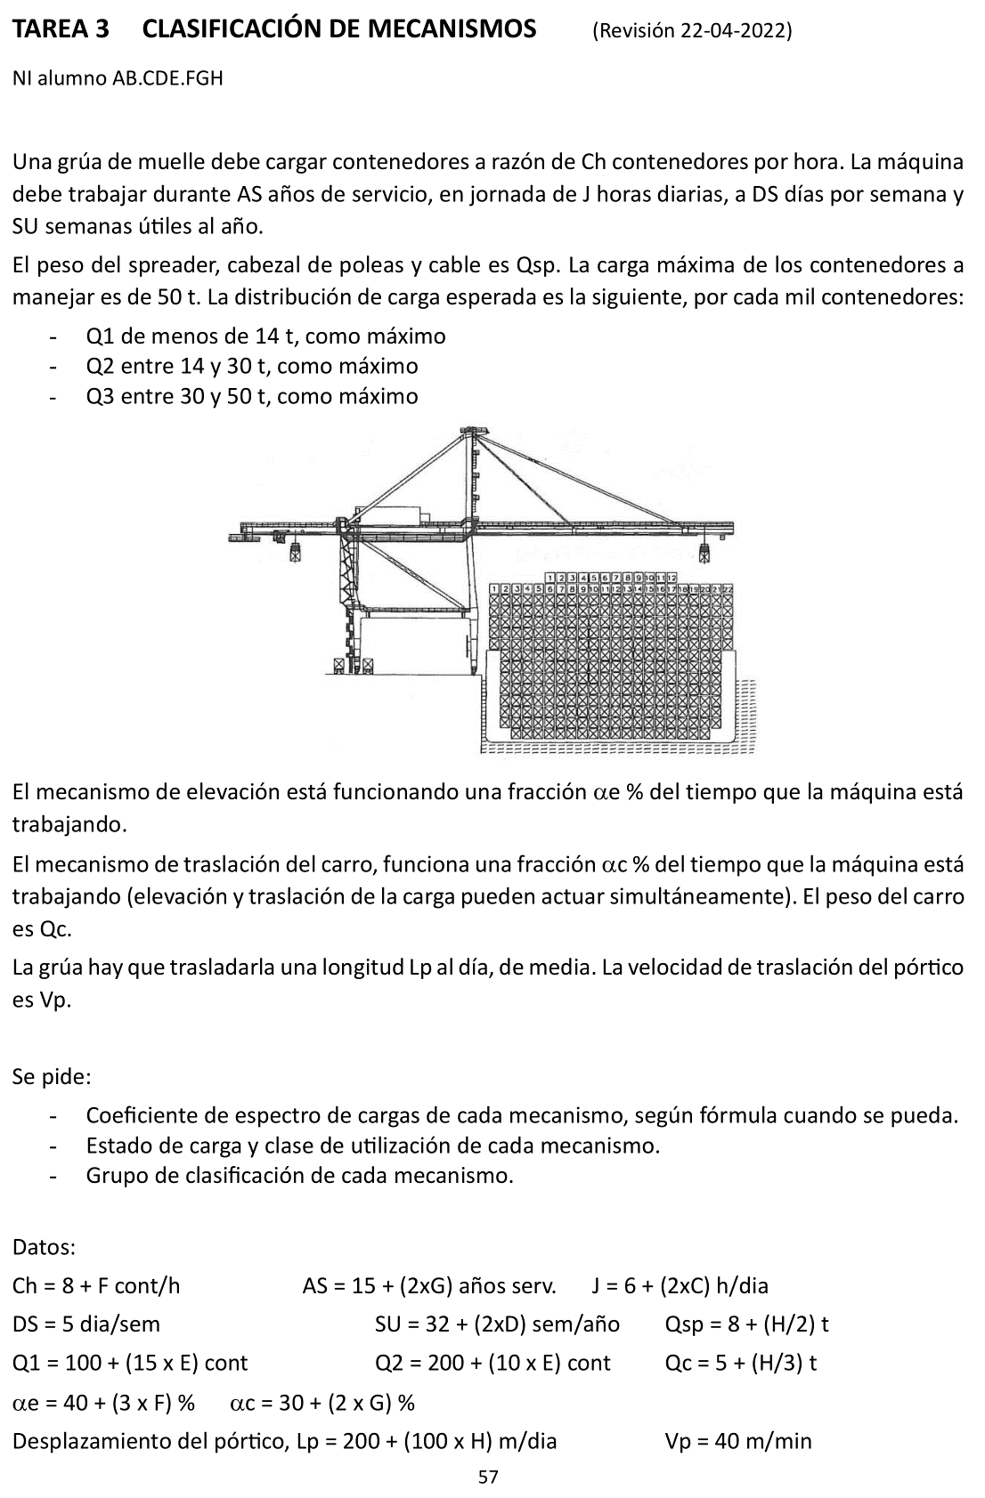
A | B | C | D | E | F | G | H | I | J
2 |  | TAREA 3 | CLASIFICACIÓN DE MECANISMOS
3
4 |  | Alumno: | =BUSCARV(D6;Listado!B3:C22;2;FALSO) |  | Fecha: |  | Nota:
5
6 |  | NI =
7 |  | A = | =EXTRAE($D$6;1;1) |  | Contened. por hora, Ch = |  | =8+$D$12 | cont/h
8 |  | B = | =EXTRAE($D$6;2;1) |  | Jornada diaria, J = |  | =6+(2*$D$9) | h/día
9 |  | C = | =EXTRAE($D$6;3;1) |  | Días/semana, DS = |  | 5 | día/sem
10 |  | D = | =EXTRAE($D$6;4;1) |  | Semanas útiles, SU = |  | =32+(2*$D$10) | sem/año
11 |  | E = | =EXTRAE($D$6;5;1) |  | Años servicio, AS = |  | =15+(2*$D$13) | años/vida
12 |  | F = | =EXTRAE($D$6;6;1)
13 |  | G = | =EXTRAE($D$6;7;1)
14 |  | H = | =EXTRAE($D$6;8;1)
15
16 | El mec. de elevación está funcionando una fracción alfa_e del tiempo que la máquina está trabajando.
17
18 | El mec. de traslación del carro, funciona una fracción alfa_c del tiempo que la máquina está trabajando
19
20 |  | Peso del carro |  | Qc = | = 5 + (D14/3) | t
21 | La grúa hay que trasladarla una longitud Lp metros al día, de media.
22 |  | Velocidad pórtico |  | Vp = | 40 | m/min
23
24 | Se pide: | - Coeficiente de espectro de cargas de cada mecanismo, según fórmula cuando se pueda.
25 |  | - Estado de carga y clase de utilización de cada mecanismo.
26 |  | - Grupo de clasificación de cada mecanismo.
27
28 |  | Distribución de carga útil: |  | Q1u = | =100+(15*$D$11) | < 14 t
29 |  | (por cada mil contenedores) |  | Q2u = | =200+(10*$D$11) | entre 14 y 30 t
30 |  |  |  | Q3u = | =1000-F28-F29 | entre 30 y 50 t
31
32 |  | Carga total: |  | Suponemos, para cada fracción, el valor superior.
33 |  |  |  | Añadimos el peso de los elementos de suspensión
34
35 |  | Qsp = | =8+($D$14/2) | t | Pmax = | =50+D35 | t
36 |  |  |  |  | CT = | 1000 | ciclos
37
38 |  |  |  |  |  | Ci | Pi
39 |  | Distribución de carga total: |  |  | Q1t = | =F28 | =14+$D$35 | t
40 |  | (por cada mil contenedores) |  |  | Q2t = | =F29 | =30+$D$35 | t
41 |  |  |  |  | Q3t = | =F30 | =50+$D$35 | t
42
43 |  |  |  | Ci/CT | Pi/Pmax | sumando
44 |  |  |  | =G39/$G$36 | =H39/$G$35 | =E44*(F44^3)
45 |  |  |  | =G40/$G$36 | =H40/$G$35 | =E45*(F45^3)
46 |  |  |  | =G41/$G$36 | =H41/$G$35 | =E46*(F46^3)
47 |  |  |  |  | Kp = | =SUMA(G44;G45;G46)
48 | B | C | D | E | F | G | H | I | J
49
50 |  | Fracción temporal mecanismo elevación |  |  | alfa_e = | = 40 + (3*$D$12) | %
51 |  | Fracción temporal mec. trasl. Carro |  |  | alfa_c = | = 30 + (2*$D$13) | %
52 |  | Desplazamiento pórtico |  |  | Lp = | =200+(100*$D$14) | m/día
53
54
55 | Km | Coef. de espectro de cargas.
56 |  | Mec. elevación:
57 |  |  | La proporción de tiempos es igual que la proporción de ciclos del aparato.
58 |  |  | Las cargas son las mismas que para el aparato.
59
60 |  |  | Por tanto, Km_e = Kp |  | Km_e = | = $G$47
61
62 |  | Mec. Trasl. Carro:
63 |  |  | La proporción de tiempos es igual que la proporción de ciclos del aparato.
64 |  |  | Las cargas son: elevación + el peso del carro, por el factor de rodadura.
65 |  |  |  |  | Ptmax = | =$G$35+$F$20 | t
66
67 |  |  | Aprovechamos la tabla del aparato, modificando las cargas.
68 |  |  |  |  | Cti | Pti
69 | Distribución de carga total: |  |  | Q1t = | =F28 | =H39+$F$20 | t
70 | (por cada mil contenedores) |  |  | Q2t = | =F29 | =H40+$F$20 | t
71 |  |  |  | Q3t = | =F30 | =H41+$F$20 | t
72
73 |  |  |  | Cti/CtT | Pti/Ptmax | sumando
74 |  |  |  | =F69/$G$36 | =G69/$G$65 | =E74*(F74^3)
75 |  |  |  | =F70/$G$36 | =G70/$G$65 | =E75*(F75^3)
76 |  |  |  | =F71/$G$36 | =G71/$G$65 | =E76*(F76^3)
77
78 |  |  |  |  | Km_t = | =SUMA(G74:G76)
79
80 | Mec. Trasl. Grúa: |  |  | Siempre funciona a plena carga
81
82 |  |  |  |  | Km_tg = | 1
83
84 | Estado de carga:
85 | Mec. elevación: |  | Km_e se aproxima a 1 |  | Est. carga muy pesado |  | L4
86 | Mec. Trasl. Carro: |  | Km_t se aproxima a 1 |  | Est. carga muy pesado |  | L4
87 | Mec. Trasl. Grúa: |  | Valor máximo |  | Est. carga muy pesado |  | L4
88
89 | Número de ciclos: |  | Nciclos = Th x J x DS x SU x AS = |  |  | =PRODUCTO(H7:H11) | ciclos/vida
90 | Número de horas: |  | Nh = J x DS x SU x AS = |  |  | =PRODUCTO(H8:H11) | horas/vida
91 | Nº horas elevacion: |  | Nh_e = alfa_e x Nh = |  | = $G$50/100*$G$90 | h
92 | Nº h. trasl. carro: |  | Nh_t = alfa_t x Nh = |  | = $G$51/100*$G$90 | h
93 | Nº h. trasl. grúa: |  | Nh_tg = Lp/(Vp x 60) x DS x SU x AS = |  |  | = G52/(F22*60) *H9*H10*H11 |  | h
94
95
96 | B | C | D | E | F | G | H | I | J
97
98
99 | Clase de utilización:
100 |  | Mec. elevación: |  | Nh_e < 25.000 | T7 | Utilizacion intensiva
101 |  | Mec. Trasl. Carro: |  | Nh_t < 25.000 | T7 | Utilizacion intensiva
102 |  | Mec. Trasl. Grúa: |  | Nh_tg < 400 | T1 | Utilización ocasional
103
104 | Grupo de clasificación:
105 |  | Mec. elevación: |  | =H85 | =F100 | --> | M8
106 |  | Mec. Trasl. Carro: |  | =H86 | =F101 | --> | M8
107 |  | Mec. Trasl. Grúa: |  | =H87 | =F102 | --> | M3

Original
ING. TRANSPORTE |  |  |  | GRUPO DE CLASIFICACIÓN DE MECANISMOS
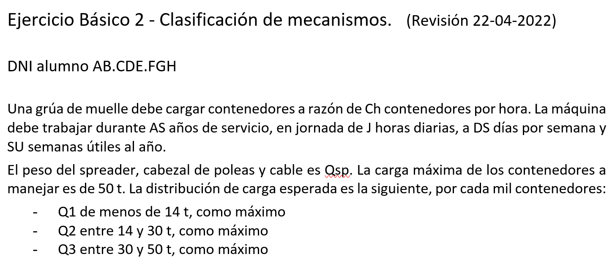
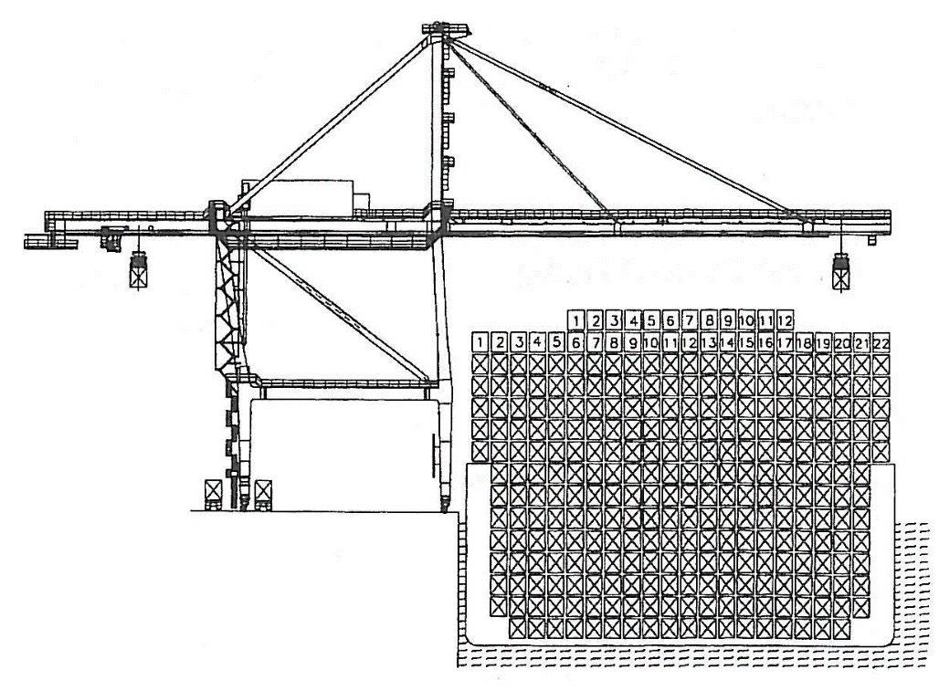
Alumno: | Perea Rosales, Carmen |  |  |  | Fecha: |  |  | Nota:

El mecanismo de elevación está funcionando una fracción alfa_e del tiempo que la máquina está trabajando.
El mecanismo de traslación del carro, funciona una fracción alfa_c del tiempo que la máquina está trabajando
 | Peso del carro |  | Qc = | 5 | t
La grúa hay que trasladarla una longitud Lp metros al día, de media.
 | Velocidad pórtico |  | Vp = | 40 | m/min

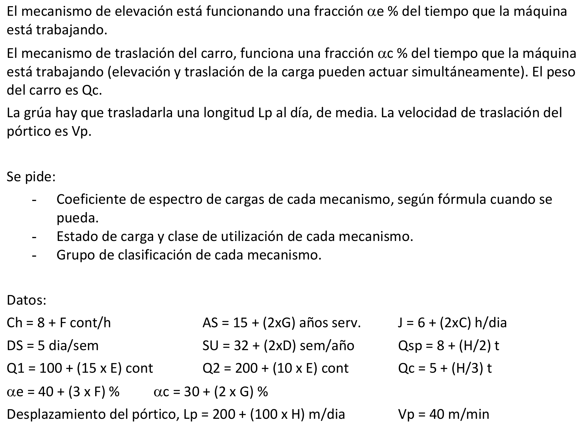
Se pide: | - Coeficiente de espectro de cargas de cada mecanismo, según fórmula cuando se pueda.
 | - Estado de carga y clase de utilización de cada mecanismo.
 | - Grupo de clasificación de cada mecanismo.

 | DNI = | 44555000w
 | A = | 4 |  | Contened. por hora, Ch = |  | 8 | cont/h
 | B = | 4 |  | Jornada diaria, J = |  | 16 | h/día
 | C = | 5 |  | Días/semana, DS = |  | 5 | día/sem
 | D = | 5 |  | Semanas útiles, SU = |  | 42 | sem/año
 | E = | 5 |  | Años servicio, AS = |  | 15 | años/vida
 | F = | 0
 | G = | 0 |  | Distribución de carga útil: |  |  | Q1u = | 175 | < 14 t
 | H = | 0 |  | (por cada mil contenedores) |  |  | Q2u = | 250 | entre 14 y 30 t
 |  |  |  |  |  |  | Q3u = | 575 | entre 30 y 50 t

 | Carga total: |  | Suponemos, para cada fracción, el valor superior.
 |  |  | Añadimos el peso de los elementos de suspensión |  |  |  |  | Qsp = | 8 | t | Pmax = | 58 | t
 |  |  |  |  |  |  |  |  |  |  | CT = | 1000 | ciclos
 |  |  |  |  | Ci | Pi
 | Distribución de carga total: |  |  | Q1t = | 175 | 22 | t |  | Ci/CT | Pi/Pmax | sumando
 | (por cada mil contenedores) |  |  | Q2t = | 250 | 38 | t |  | 0.18 | 0.379 | 0.010
 |  |  |  | Q3t = | 575 | 58 | t |  | 0.25 | 0.655 | 0.070
 |  |  |  |  |  |  |  |  | 0.58 | 1.000 | 0.575
 | Fracción temporal mecanismo elevación |  |  |  | alfa_e = | 40 | % |  |  | Kp = | 0.655
 | Fracción temporal mec. trasl. Carro |  |  |  | alfa_c = | 30 | %
 | Desplazamiento pórtico |  |  |  | Lp = | 200 | m/día

Km | Coef. de espectro de cargas.
 | Mec. elevación: |  | La proporción de tiempos es igual que la proporción de ciclos del aparato.
 |  |  | Las cargas son las mismas que para el aparato.
 |  |  | Por tanto, Km_e = Kp |  | Km_e = | 0.655
 | Mec. Trasl. Carro: |  | La proporción de tiempos es igual que la proporción de ciclos del aparato.
 |  |  | Las cargas son las de elevación + el peso del carro, por el factor de rodadura. |  |  |  |  |  |  |  | Ptmax = | 63 | t
 |  |  |  | Aprovechamos la tabla del aparato, modificando las cargas.
 |  |  |  |  |  | Cti | Pti |  |  | Cti/CtT | Pti/Ptmax | sumando
 |  | Distribución de carga total: |  |  | Q1t = | 175 | 27 | t |  | 0.18 | 0.429 | 0.014
 |  | (por cada mil contenedores) |  |  | Q2t = | 250 | 43 | t |  | 0.25 | 0.683 | 0.079
 |  |  |  |  | Q3t = | 575 | 63 | t |  | 0.58 | 1.000 | 0.575
 |  |  |  |  |  |  |  |  |  |  | Km_t = | 0.668
 | Mec. Trasl. Grúa: |  | Siempre funciona a plena carga |  |  |  | Km_tg = | 1

 | Estado de carga:
 | Mec. elevación: |  | Km_e se aproxima a 1 |  |  | Est. carga muy pesado |  | L4
 | Mec. Trasl. Carro: |  | Km_t se aproxima a 1 |  |  | Est. carga muy pesado |  | L4
 | Mec. Trasl. Grúa: |  | Valor máximo |  |  | Est. carga muy pesado |  | L4

 | Número de ciclos: |  | Nciclos = Th x J x DS x SU x AS = |  |  | 4.03E+05 | ciclos/vida
 | Número de horas: |  | Nh = J x DS x SU x AS = |  |  | 5.04E+04 | horas/vida
 | Nº horas elevacion: |  | Nh_e = alfa_e x Nh = |  | 2.02E+04 | h
 | Nº h. trasl. carro: |  | Nh_t = alfa_t x Nh = |  | 1.51E+04 | h
 | Nº h. trasl. grúa: |  | Nh_tg = Lp/(Vp x 60) x DS x SU x AS = |  |  |  | 2.62E+02 | h
Clase de utilización:
 | Mec. elevación: |  | Nh_e < 25.000 |  | T7 | Utilizacion intensiva
 | Mec. Trasl. Carro: |  | Nh_t < 25.000 |  | T7 | Utilizacion intensiva
 | Mec. Trasl. Grúa: |  | Nh_tg < 400 |  | T1 | Utilización ocasional

Grupo de clasificación:
 | Mec. elevación: |  | L4 | T7 | --> | M8
 | Mec. Trasl. Carro: |  | L4 | T7 | --> | M8
 | Mec. Trasl. Grúa: |  | L4 | T1 | --> | M3

